Foglio1
Diametro(µm) | Trattenuto(g) | Tara(g) | Trattenuto Netto(g) | Trattenuto% | Passante(g) | Passante %
850 | 17.1 | 2.86 | 14.24 | 4.7897746384 | 283.06 | 95.210225362
710 | 18.4 | 2.82 | 15.58 | 5.2404978137 | 267.48 | 89.969727548
600 | 28.9 | 2.725 | 26.175 | 8.8042381433 | 241.305 | 81.165489405
500 | 32.2 | 2.905 | 29.295 | 9.8536831483 | 212.01 | 71.311806256
355 | 61.6 | 2.84 | 58.76 | 19.764547595 | 153.25 | 51.547258661
300 | 29.5 | 2.4 | 27.1 | 9.1153716784 | 126.15 | 42.431886983
250 | 32.1 | 2.85 | 29.25 | 9.8385469223 | 96.9 | 32.593340061
212 | 16 | 2.785 | 13.215 | 4.4450050454 | 83.685 | 28.148335015
100 | 54.5 | 2.46 | 52.04 | 17.504204507 | 31.645 | 10.644130508
80 | 11.6 | 2.875 | 8.725 | 2.9347460478 | 22.92 | 7.7093844601
63 | 9 | 2.73 | 6.27 | 2.1089808274 | 16.65 | 5.6004036327
F | 19.4 | 2.75 | 16.65 | 5.6004036327 | 0 | 0
TOTALE |  |  | 297.3 | 100

SABBIA HERMES

Sabbia Hermes
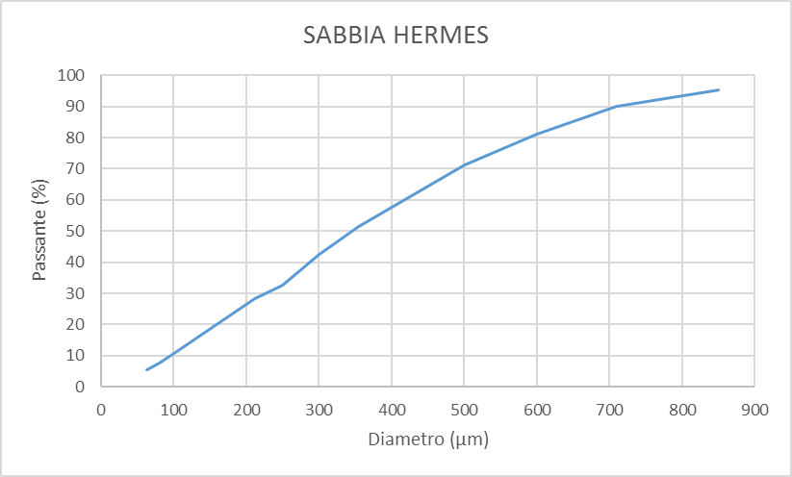
Diametro(µm) | Passante %
850 | 95.210225362
710 | 89.969727548
600 | 81.165489405
500 | 71.311806256
355 | 51.547258661
300 | 42.431886983
250 | 32.593340061
212 | 28.148335015
100 | 10.644130508
80 | 7.7093844601
63 | 5.6004036327

